サブフォーマット説明
サブフォーマット（内部品質確保のための「プラント保安分野での観点」チェックリスト 信頼性評価実施記録フォーマット）

【本チェックリスト・記録フォーマットの使用方法】
 | 0 | （チェックリストを見る前に）機械学習要素の開発にあたり、要求されている内部品質の要求レベル（レベル1～3）を確認する。（ガイドライン2.2.4項）
 | 1 | 下記「本チェックリストの使用場面」に応じて検討する内部品質軸について、該当する要求レベルの要求事項を確認する。
 | 2 | 該当する要求レベルの要求事項と直接関連する「プラント保安分野での観点」を確認する。「内部品質の要求レベル」欄で該当する要求レベル（Lv1～Lv3）を確認する。
 |  | 開発する機械学習要素がユースケースと類似している場合は、同様に「ユースケース固有の観点」も確認する。
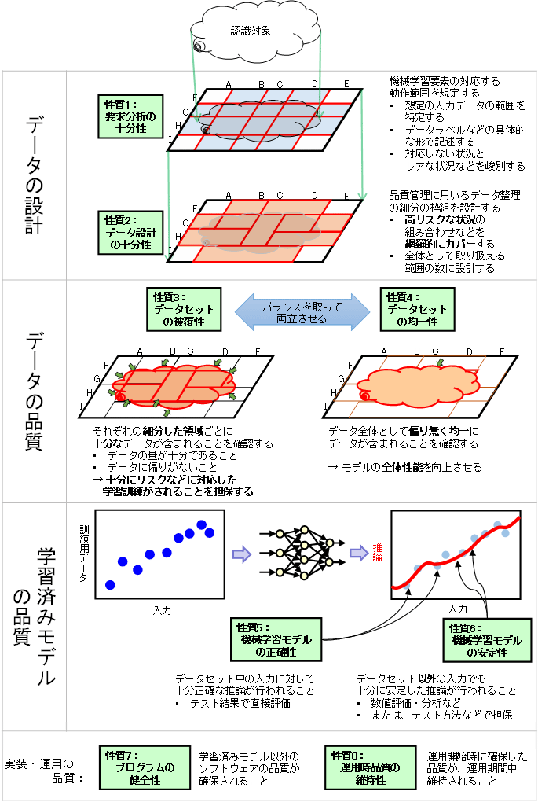
 | 3 | 要求事項を問わない共通的な「プラント保安分野での観点」を確認する。「内部品質の要求レベル」欄には、「共通」と記載している。
 |  | 開発する機械学習要素がユースケースと類似している場合は、同様に「ユースケース固有の観点」も確認する。
 | 4 | 開発・実装時、「（開発・実装時）対応の記録」に対応の記録を対応日とあわせて記録する。
 | 5 | 運用開始後はシステムの更新時に、「運用時品質の維持性」の「（運用時）対応の記録」に品質確認及び更新における対応を記録する。
 |  | ※記入例については、ユースケース別にAI開発・運用の実例に基づいて本記録フォーマットを作成した「実用例」も公開している。併せて参照されたい。

【本チェックリスト・記録フォーマットの使用場面】

データの設計 | 1「データの設計」の検討（要求分析の十分性、データ設計の十分性）
 | 検討の例：
 | ・データ収集でカバーすべき属性、環境要因等の検討
 | ・要求分析や収集データについての現場のエンジニアへの確認 等

データの確認 | 2「データの品質」の検討（データセットの被覆性、データセットの均一性）
 | 検討の例：
 | ・カバーすべき属性・環境要因等が収集できていることの確認
 | ・データ不足時のシミュレータ活用の検討 等

学習 | 3「学習済みモデルの品質」の検討（機械学習モデルの正確性、機械学習モデルの安定性）
 | 検討の例：
 | ・誤判断の許容水準の検討
 | ・テスト手法の検討 等

実装・運用 | 4「実装・運用の品質」の検討（プログラムの健全性、運用時品質の維持性）
 | 検討の例：
 | ・実装に利用するソフトウェアの検討
 | ・精度検証・再学習の頻度設計 等

 |  |  |  | 図 「機械学習品質マネジメントガイドライン」における内部品質

 |  |  | 出所）産業技術総合研究所「機械学習品質マネジメントガイドライン 第1版」

